Hoja 1
Nombre emisora | Frecuencia operación(MHz) | Ancho de banda señal recibida(MHz) | señal L+R (SI/NO) | Pilot (SI/NO) | Señal L-R (SI/NO) | señal RBDS (SI/NO) | Emisora registrada | Imagen de evidencia
LA VOZ DE TISQUIZOQUE | 88.8 | 0.298 | sì | si | si | si | si | 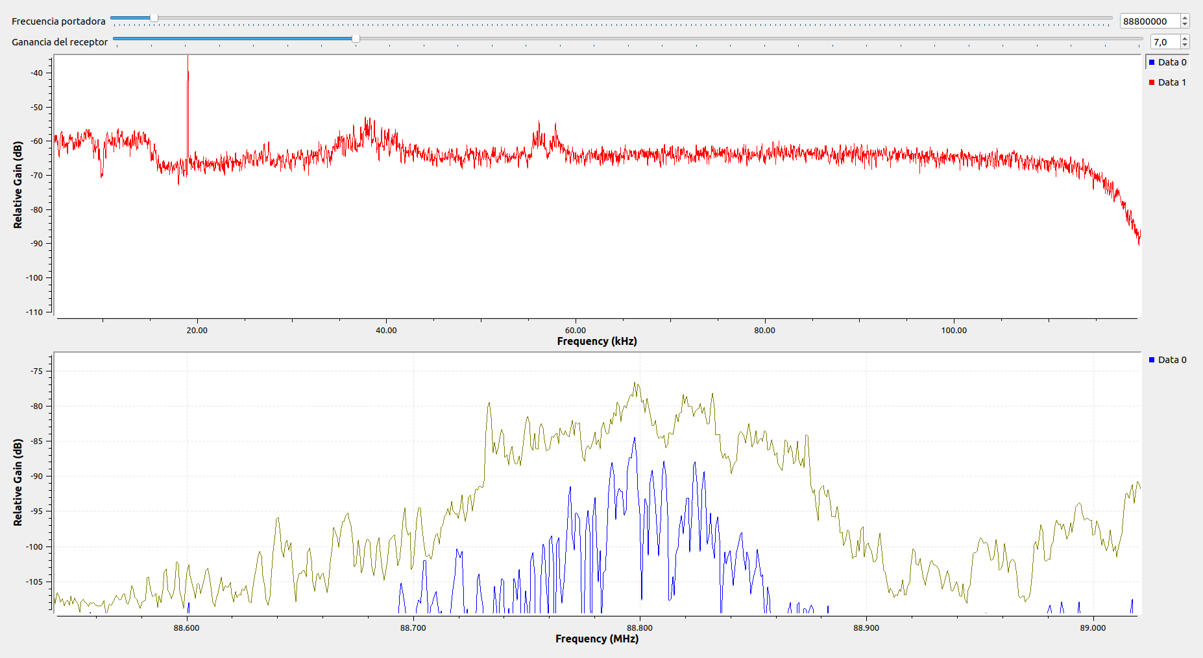
 | 89.125 | 0.252 | si | si | si | si | no | 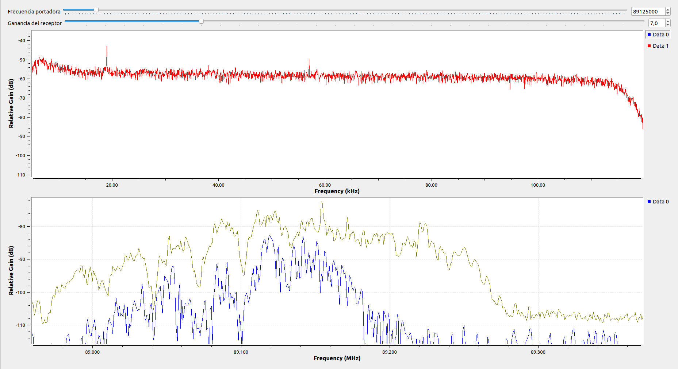
W RADIO | 90.7 | 0.583 | si | si | si | si | si | 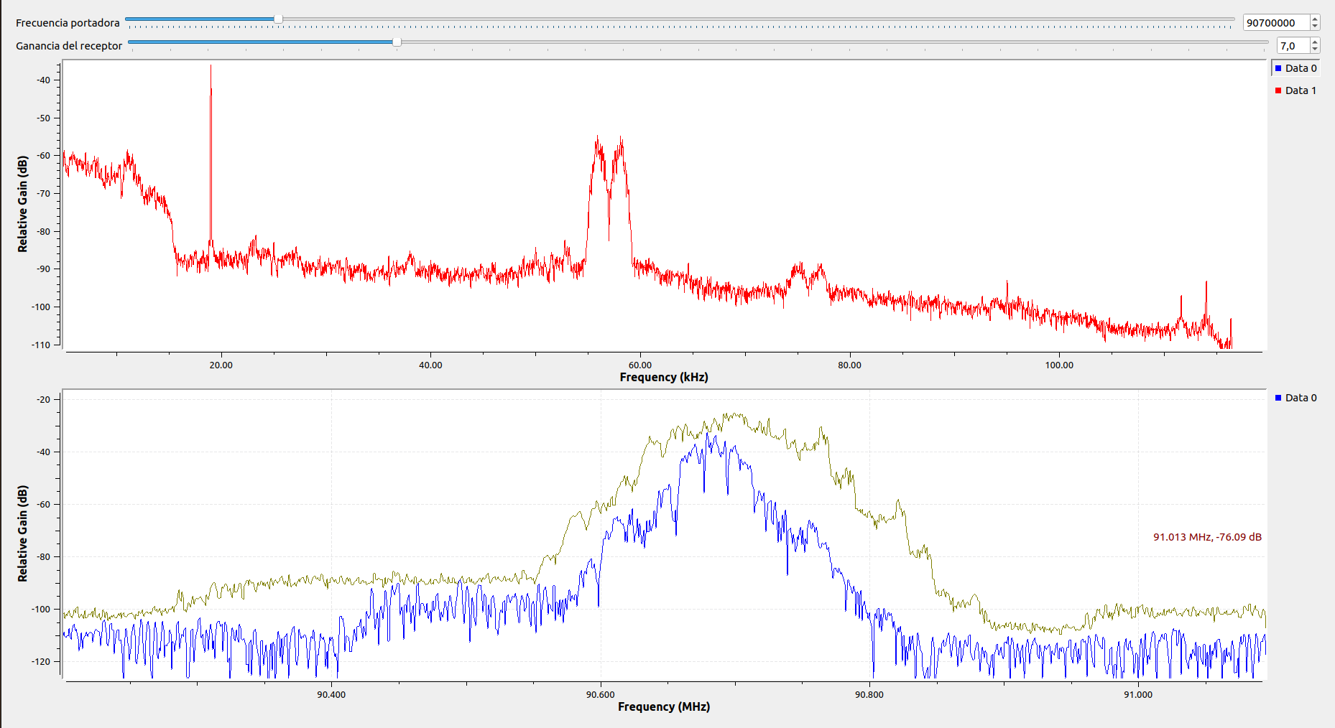
EMISORA DE INTERÉS PÚBLICO EN BUCARAMANGA | 91.7 | 0.599 | si | si | si | no | si | 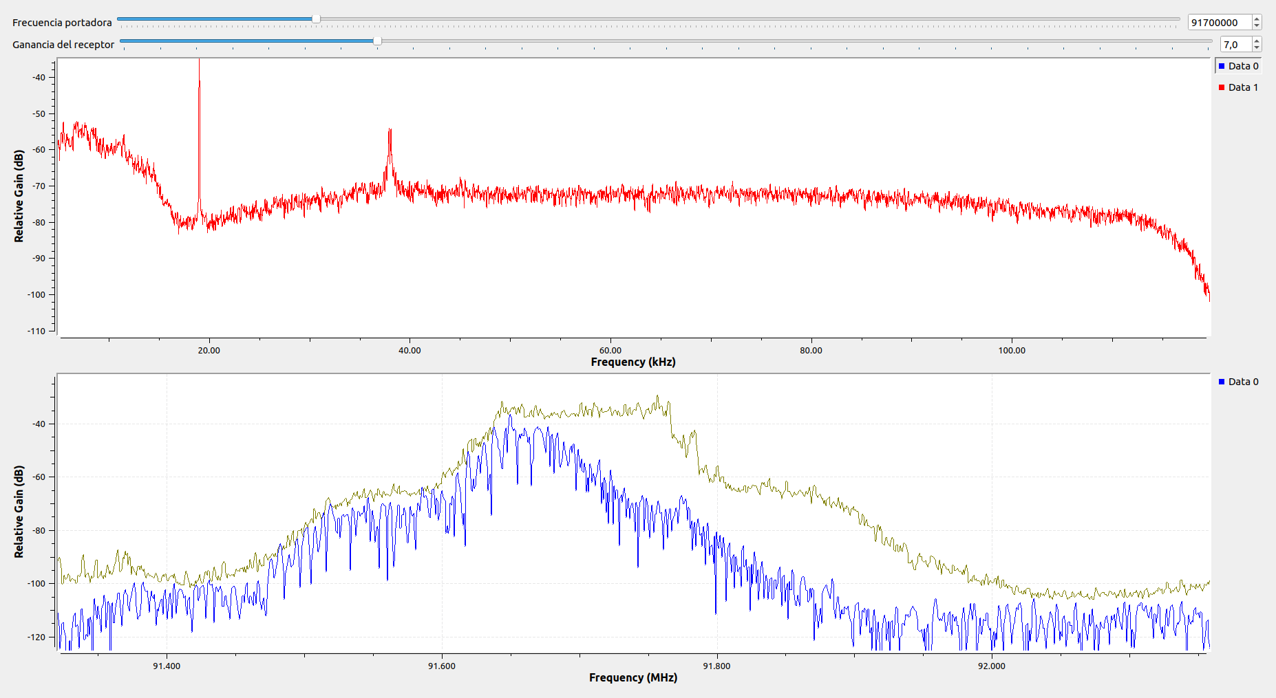
RADIONICA | 92.3 | 0.275 | SI | SI | SI | SI | SI | 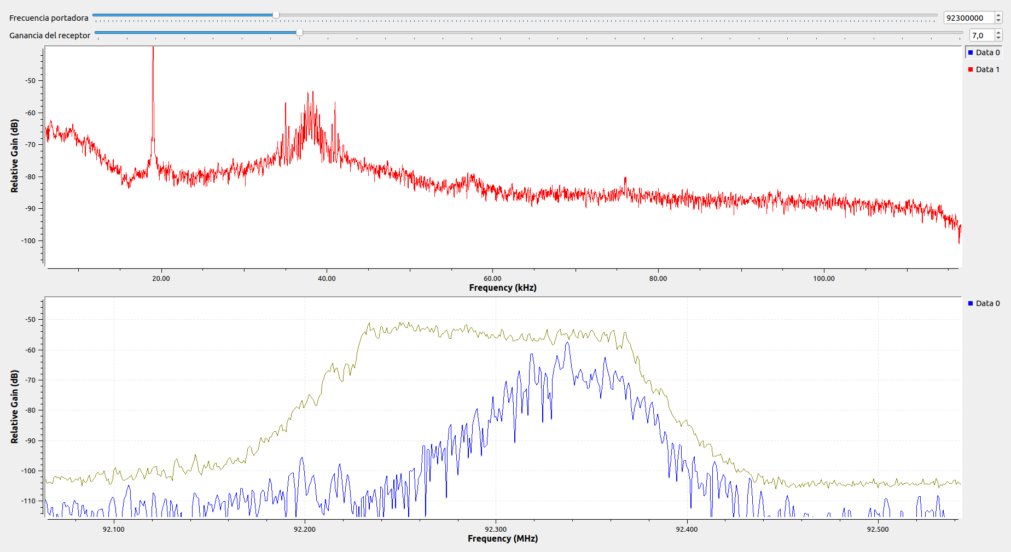
COLOMBIA ESTEREO | 92.9 | 0.473 | SI | SI | SI | SI | SI | 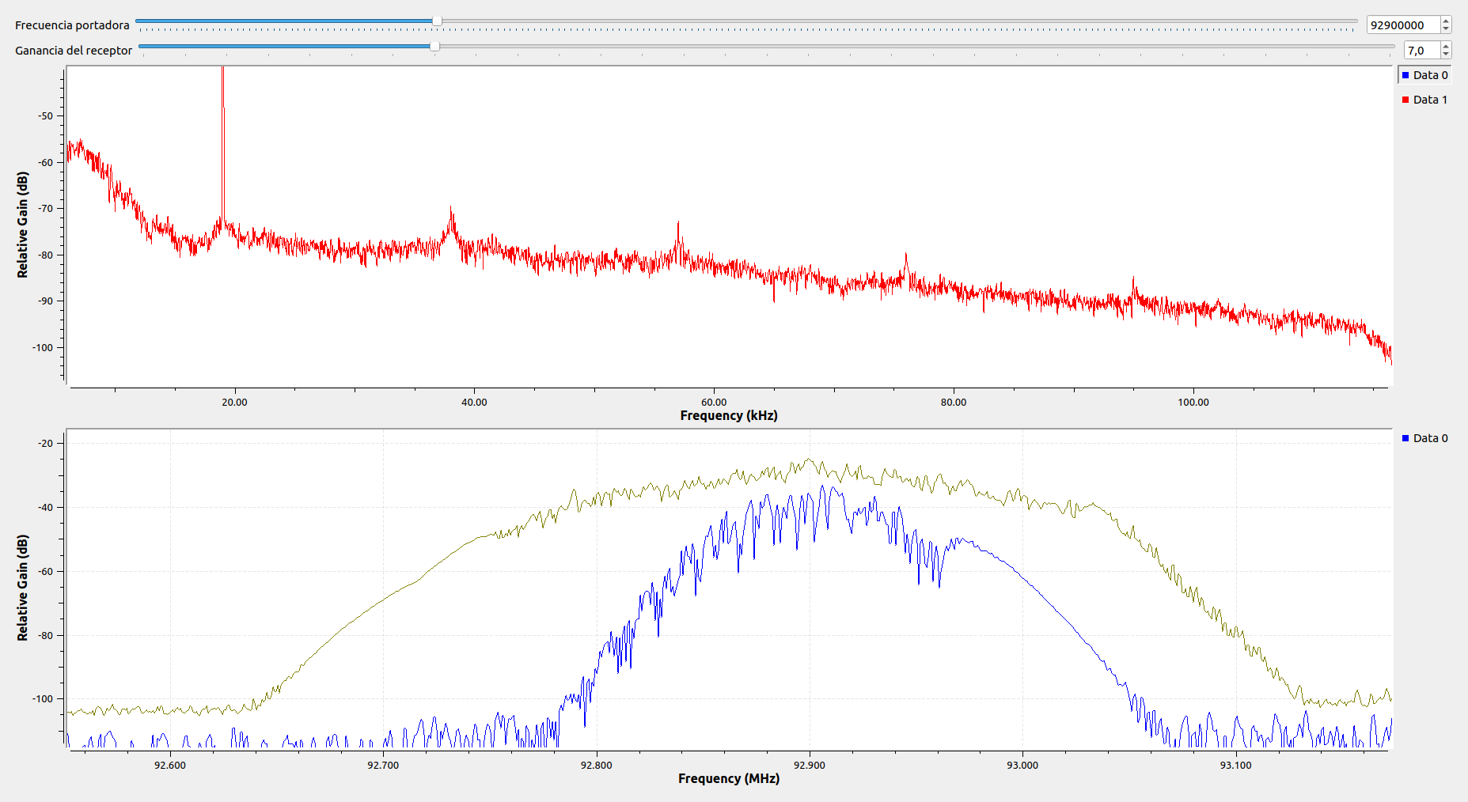
EMISORA COMUNITARIA LA BRUJULA - ÁREA DE SERVICIO No.1 | 93.4 | 0.377 | SI | SI | SI | SI | SI | 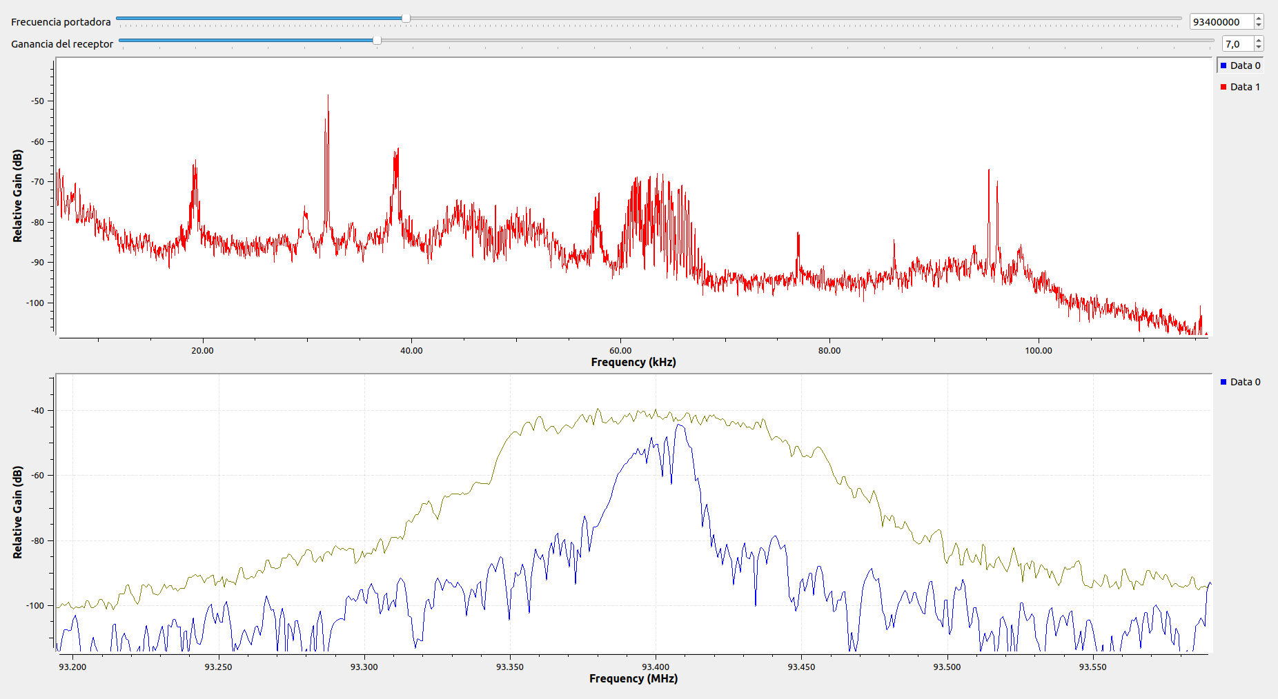
RADIO NACIONAL DE COLOMBIA | 93.7 | 0.228 | SI | SI | SI | SI | SI | 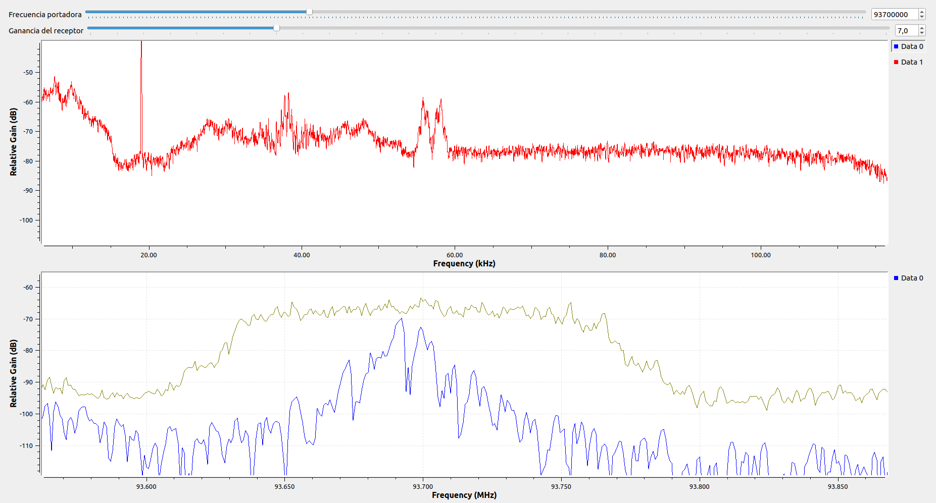
NO RESGISTRADA | 94.7 | 0.323 | SI | SI | SI | SI | NO | 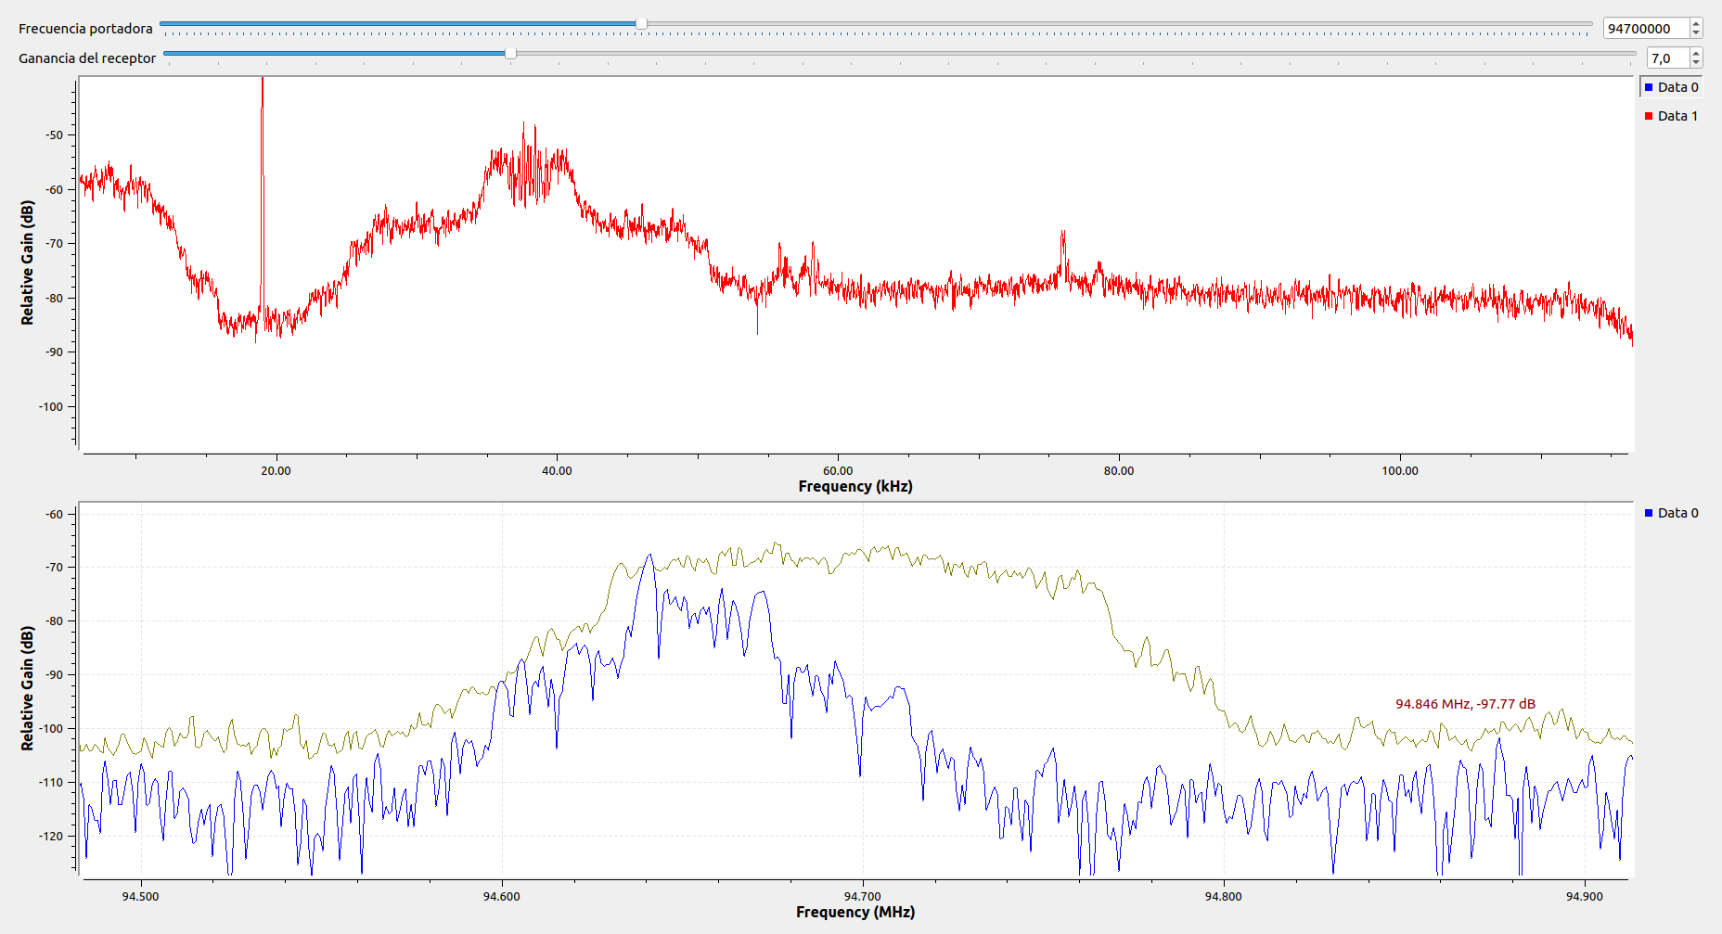
TROPICANA | 95.7 | 0.436 | SI | SI | SI | SI | SI | 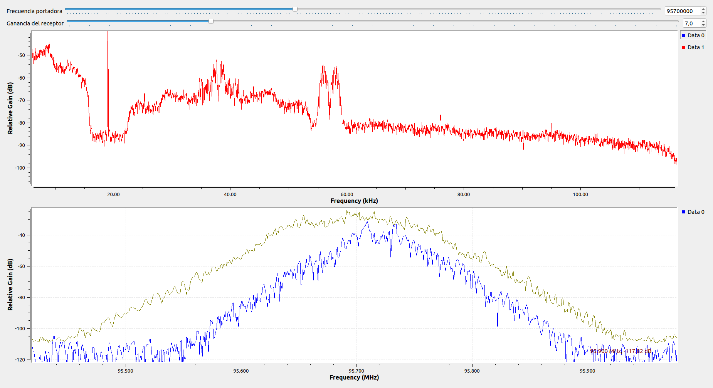
SANTO TOMAS ESTEREO | 96.7 | 0.353 | SI | SI | SI | SI | SI | 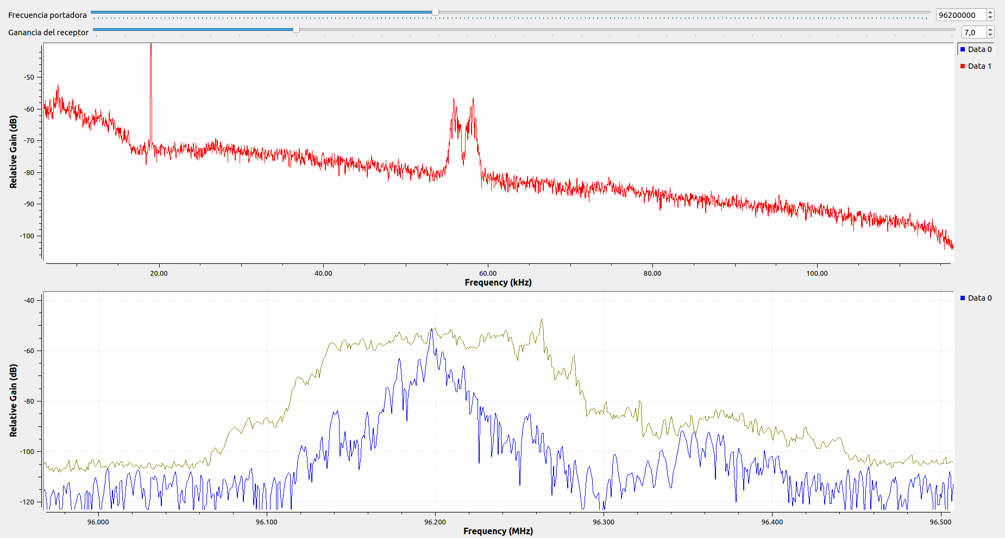
NO REGISTRADA | 96.9 | 0.33 | SI | SI | SI | SI | NO | 